CAMBIO PATRIMONIO
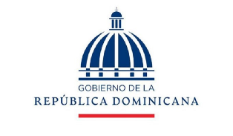

PRESIDENCIA DE LA REPUBLICA DOMINICANA
CONSEJO NACIONAL DE DISCAPACIDAD
ESTADO DE CAMBIO DE ACTIVO NETO/PATRIMONIO
AL 30 DE JUNIO 2023 Y 30 DE JUNIO 2022
(VALORES RD$)

 |  | Capital Aportado | Cambios en Políticas Contables | Revaluación | Resultados Acumulados | Total Activos Netos/Patrimonio

 | Saldo al 31 de Diciembrte 2021 | 8,745,735 |  |  | 187,286,752 | 196,032,487
 | Cambio en políticas contables
 | Revaluación de Propiedad, planta y equipo
 | Ajuste al patrimonio |  |  |  |  | -
 | Resultado del período |  |  |  | 45,883,866 | 45,883,866
 | Saldo 30 de Diciembre 2022 | 8,745,735 |  |  |  | -
 | Cambio en políticas contables | 8,745,735 |  |  | 233,170,618 | 241,916,353
 | Revaluación de Propiedad, planta y equipo
 | Efecto del gasto de depreciación de los activos revaluados
 | Ajuste al patrimonio |  |  |  |  |  | 2
 | Resultado del período | - |  |  | 50,149,468 | 50,149,468
 | Saldo al 30 de Junio 2023 | 8,745,735 |  |  | 283,320,086 | 292,065,821

 | Claudia Ma. Pimental Melgen |  |  | Victor Valdez Rodriguez
 | Directora Ejecutiva |  |  | Director Administrativo y Financiero

 | Mercedes Yolanda Pujols |  |  | Dilenia de Jesus
 | Contadora |  |  | Encargada Financiera Interina

